상품제안서
키친플래그 스테인레스304 프리미엄 냄비 3종 세트 | 상품코드: S43125

 |  |  |  |  |  |  | 02-713-8555 | www.synergygift.co.kr
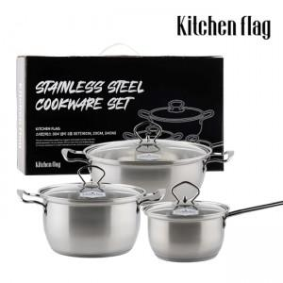 

【상세/제작정보】 | * 인덕션을 포함한 다양한 열원에서 사용 가능합니다<br>* 최고급 소재인 스테인레스 304 소재로 제작되어 견고하며, 열전도율이 높습니다<br>* 곡선형 Pouring Rim을 사용하였습니다

【인쇄/포장옵션】 | 스티커 / 포장불가능

【공급단가】 | 수량 | 10~ | 50~ | 100~ | 300~ | 500~
*VAT별도 | 단가 | 41,600원 | 39,360원 | 37,440원 | 36,480원 | 35,840원

【상품 URL】 | https://www.synergygift.co.kr:443/src/goods_detail.php?gdno=43125

